关系图
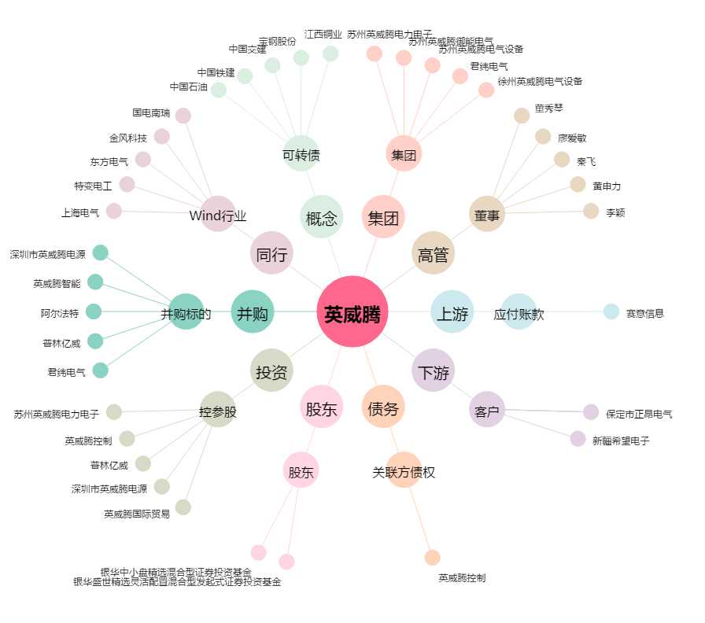
英威腾[002334.SZ] - 关系概览图

